Запорная арматура
 | Прайс лист ООО «ЭмВиАй» Россия, Москва, ул. Покрышкина, 7 www.mvi-rus.ru |  |  |  | Скидка, %
 |  |  |  |  | Курс ЦБ РФ |  |  |  | $90.00 | € 100.00
 |  |  |  |  | Сумма заказа |  |  |  | 0.00 ₽
 |  |  |  |  | Вес заказа, кг |  |  |  | 0.00
 |  |  |  |  | Объём заказа, м3 |  |  |  | 0.000000000
Изображение продукта | Наименование | Артикул | Резьба | PN | Вес, гр. | Кол.шт. |  | Базовая цена | Ваша цена, руб | Заказ
 |  |  |  |  |  | уп. | ящ. |  |  |  | *= заказная позиция
Запорная арматура MVI серия Premium
Краны латунные шаровые
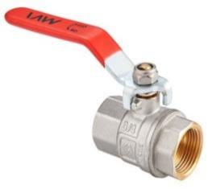 | Кран шаровый латунный полнопроходной с ручкой и подключением гайка-гайка (РГГ) | BV.511.04 | 1/2" | 40 | 170 | 10 | 80 | $5.79 | 521.14 ₽
 |  | BV.511.05 | 3/4" | 40 | 262 | 8 | 64 | $9.03 | 812.43 ₽
 |  | BV.511.06 | 1" | 40 | 403 | 6 | 48 | $14.11 | 1,270.08 ₽
 |  | BV.511.07 | 1 1/4" | 40 | 606 | 6 | 24 | $22.69 | 2,041.85 ₽
 |  | BV.511.08 | 1 1/2" | 40 | 921 | 4 | 16 | $33.48 | 3,013.20 ₽
 |  | BV.511.09 | 2" | 40 | 1,311 | 2 | 8 | $50.32 | 4,528.71 ₽
 |  | BV.511.10 | 2 1/2" | 25 | 2,997 | 2 | 2 | $110.97 | 9,987.35 ₽
 |  | BV.511.11 | 3" | 25 | 4,100 | 2 | 2 | $162.12 | 14,591.00 ₽
 |  | BV.511.12 | 4" | 25 | 6,453 | 2 | 2 | $263.38 | 23,703.84 ₽
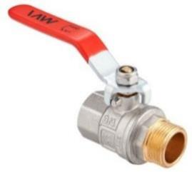 | Кран шаровый латунный полнопроходной с ручкой и подключением гайка-штуцер (РГШ) | BV.512.04 | 1/2" | 40 | 183 | 10 | 80 | $6.35 | 571.86 ₽
 |  | BV.512.05 | 3/4" | 40 | 278 | 8 | 64 | $9.85 | 886.14 ₽
 |  | BV.512.06 | 1" | 40 | 437 | 6 | 48 | $14.96 | 1,346.22 ₽
 |  | BV.512.07 | 1 1/4" | 40 | 666 | 6 | 24 | $26.33 | 2,369.65 ₽
 |  | BV.512.08 | 1 1/2" | 40 | 993 | 4 | 16 | $41.31 | 3,717.63 ₽
 |  | BV.512.09 | 2" | 40 | 1,444 | 2 | 8 | $60.86 | 5,477.13 ₽
 | Кран шаровый латунный полнопроходной с ручкой-бабочкой и подключением гайка-гайка (БГГ) | BV.513.04 | 1/2" | 40 | 150 | 10 | 80 | $5.53 | 498.02 ₽
 |  | BV.513.05 | 3/4" | 40 | 227 | 8 | 64 | $8.33 | 750.06 ₽
 |  | BV.513.06 | 1" | 40 | 356 | 6 | 48 | $13.20 | 1,188.27 ₽
 | Кран шаровый латунный полнопроходной с ручкой-бабочкой и подключением гайка-штуцер (БГШ) | BV.514.04 | 1/2" | 40 | 163 | 10 | 80 | $5.86 | 527.44 ₽
 |  | BV.514.05 | 3/4" | 40 | 242 | 8 | 64 | $9.51 | 855.85 ₽
 |  | BV.514.06 | 1" | 40 | 389 | 6 | 48 | $14.35 | 1,291.75 ₽
 | Кран шаровый латунный полнопроходной с ручкой-бабочкой и подключением штуцер-штуцер (БШШ) | BV.515.04 | 1/2" | 40 | 166 | 10 | 80 | $6.44 | 579.60 ₽
 |  | BV.515.05 | 3/4" | 40 | 246 | 8 | 64 | $10.04 | 903.36 ₽
 |  | BV.515.06 | 1" | 40 | 407 | 6 | 48 | $16.04 | 1,443.24 ₽
Краны для газа
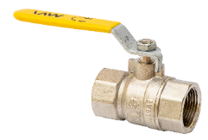 | Кран шаровый газовый полнопроходной с ручкой и подключением гайка-гайка (РГГ) | BV.811.04 | 1/2" | 25 | 192 | 10 | 80 | $6.79 | 611.10 ₽
 |  | BV.811.05 | 3/4" | 25 | 256 | 8 | 64 | $9.09 | 818.10 ₽
 |  | BV.811.06 | 1" | 25 | 458 | 6 | 48 | $15.69 | 1,412.10 ₽
 |  | BV.811.07 | 1 1/4" | 25 | 698 | 6 | 24 | $25.04 | 2,253.60 ₽
 |  | BV.811.08 | 1 1/2" | 25 | 1,031 | 4 | 16 | $37.58 | 3,382.20 ₽
 |  | BV.811.09 | 2" | 25 | 1,628 | 2 | 8 | $58.86 | 5,297.40 ₽
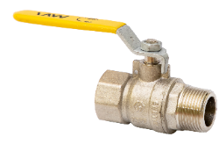 | Кран шаровый газовый полнопроходной с ручкой и подключением гайка-штуцер (РГШ) | BV.812.04 | 1/2" | 25 | 167 | 10 | 80 | $7.01 | 630.90 ₽
 |  | BV.812.05 | 3/4" | 25 | 231 | 8 | 64 | $9.79 | 881.10 ₽
 |  | BV.812.06 | 1" | 25 | 495 | 6 | 48 | $16.33 | 1,469.70 ₽
 | Кран шаровый газовый полнопроходной с ручкой-бабочкой и подключением гайка-гайка (БГГ) | BV.813.04 | 1/2" | 25 | 204 | 10 | 80 | $6.45 | 580.50 ₽
 |  | BV.813.05 | 3/4" | 25 | 275 | 8 | 64 | $9.49 | 854.10 ₽

 | Кран шаровый газовый полнопроходной с ручкой-бабочкой и подключением гайка-штуцер (БГШ) | BV.814.04 | 1/2" | 25 | 179 | 10 | 80 | $6.82 | 613.80 ₽
 |  | BV.814.05 | 3/4" | 25 | 250 | 8 | 64 | $10.44 | 939.60 ₽

Краны-американки латунные шаровые
 | Кран-американка шаровый латунный полнопроходной с полусгоном и ручкой-бабочкой | BV.520.04 | 1/2" | 40 | 211 | 8 | 64 | $7.73 | 695.79 ₽
 |  | BV.520.05 | 3/4" | 40 | 324 | 6 | 48 | $11.53 | 1,037.52 ₽
 |  | BV.520.06 | 1" | 40 | 561 | 4 | 32 | $21.01 | 1,891.30 ₽
 |  | BV.520.07 | 1 1/4" | 40 | 855 | 3 | 24 | $32.65 | 2,938.32 ₽
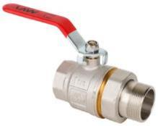 | Кран-американка шаровый латунный полнопроходной с полусгоном и ручкой | BV.520.08 | 1 1/2" | 40 | 1,330 | 4 | 16 | $63.18 | 5,686.56 ₽

 | Кран-американка шаровый латунный угловой полнопроходной с полусгоном и ручкой-бабочкой | BV.522.04 | 1/2" | 40 | 238 | 8 | 64 | $9.89 | 890.10 ₽
 |  | BV.522.05 | 3/4" | 40 | 380 | 6 | 48 | $15.81 | 1,423.22 ₽
 |  | BV.522.06 | 1" | 40 | 659 | 2 | 16 | $27.19 | 2,446.88 ₽
 | Кран-американка шаровый латунный полнопроходной прямой с полусгоном и самоуплотняющимся кольцом | BV.521.04 | 1/2" | 40 | 215 | 8 | 64 | $8.10 | 728.64 ₽
 |  | BV.521.05 | 3/4" | 40 | 331 | 6 | 48 | $12.15 | 1,093.75 ₽

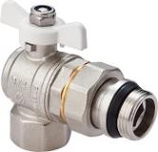 | Кран-американка шаровый латунный полнопроходной угловой с полусгоном и самоуплотняющимся кольцом | BV.523.04 | 1/2" | 40 | 242 | 8 | 64 | $10.81 | 972.81 ₽
 |  | BV.523.05 | 3/4" | 40 | 388 | 6 | 48 | $16.71 | 1,504.17 ₽

Краны латунные шаровые специализированные
 | Кран шаровый латунный водоразборный | BV.633.04 | 1/2" | 16 | 180 | 20 | 80 | $7.57 | 680.90 ₽
 |  | BV.633.05 | 3/4" | 16 | 240 | 6 | 48 | $11.00 | 990.09 ₽

 | Кран шаровый латунный с дренажём и воздухоотводчиком | BV.630.04 | 1/2" | 40 | 245 | 6 | 48 | $9.25 | 832.39 ₽
 |  | BV.630.05 | 3/4" | 40 | 325 | 4 | 32 | $13.44 | 1,209.47 ₽
 |  | BV.630.06 | 1" | 40 | 450 | 6 | 24 | $19.64 | 1,767.40 ₽
 |  | BV.630.07 | 1 1/4" | 40 | 673 | 4 | 24 | $29.46 | 2,651.13 ₽
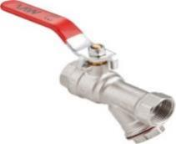 | Кран шаровый латунный полнопроходной с фильтром | BV.631.04 | 1/2" | 25 | 250 | 6 | 48 | $10.64 | 957.60 ₽
 |  | BV.631.05 | 3/4" | 25 | 400 | 4 | 32 | $18.49 | 1,663.83 ₽

 | Кран шаровый латунный полнопроходной с фильтром | BV.632.04 | 1/2" | 25 | 230 | 8 | 64 | $9.79 | 880.65 ₽

 | Кран латунный дренажный | BV.635.04 | 1/2" | 16 | 134 | 20 | 160 | $6.28 | 565.52 ₽

 | Задвижка клиновая латунная | BV.880.04 | 1/2" | 10 | 180 | 12 | 120 | $7.31 | 657.90 ₽
 |  | BV.880.05 | 3/4" | 10 | 210 | 10 | 100 | $9.48 | 853.63 ₽
 |  | BV.880.06 | 1" | 10 | 290 | 6 | 60 | $14.45 | 1,300.50 ₽
 |  | BV.880.07 | 1 1/4" | 10 | 445 | 10 | 40 | $28.92 | 2,602.80 ₽
 |  | BV.880.08 | 1 1/2" | 10 | 565 | 12 | 48 | $35.93 | 3,233.70 ₽
 |  | BV.880.09 | 2" | 10 | 1,000 | 3 | 12 | $56.31 | 5,067.90 ₽
 | Кран для подключения термодатчика, бабочка | BV.648.04 | 1/2"х 8мм | 25 | 186 | 12 | 96 | $7.97 | 717.05 ₽
 |  | BV.649.04 | 1/2" х 9 мм | 25 | 186 | 12 | 96 | $7.97 | 717.05 ₽
 |  | BV.649.05 | 3/4" х 9 мм | 25 | 243 | 10 | 80 | $10.84 | 975.24 ₽
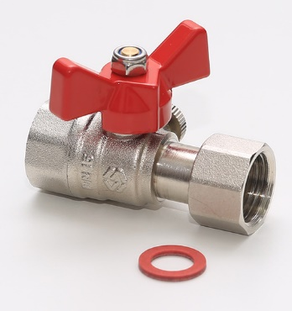 | Кран шаровый для подключения манометра (накидная гайка ВР с прокладкой со стороны манометра), бабочка | BV.650.0404 | 1/2"HРx1/2"BР | 16 | 160 | 10 | 120 | $7.32 | 658.80 ₽ |  |  | NEW!
 |  | BV.650.0403 | 1/2"HРx1/4"BР | 16 | 140 | 10 | 120 | $7.34 | 660.60 ₽ |  |  | NEW!
 |  | BV.660.0404 | 1/2"BРx1/2"BР | 16 | 160 | 10 | 120 | $6.96 | 626.40 ₽ |  |  | NEW!
 |  | BV.660.0403 | 1/2"BРx1/4"BР | 16 | 140 | 10 | 120 | $6.74 | 606.60 ₽ |  |  | NEW!
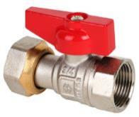 | Кран шаровый прямой с накидной гайкой , внутренняя-внутренняя, бабочка | BV.530.04 | 1/2" |  | 173 | 15 | 120 | $9.06 | 815.67 ₽
 |  | BV.530.05 | 3/4" |  | 203 | 12 | 96 | $10.61 | 954.99 ₽

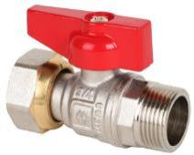 | Кран шаровый прямой с накидной гайкой, внутренняя-наружная, бабочка | BV.531.04 | 1/2" |  | 187 | 12 | 96 | $8.65 | 778.30 ₽
 |  | BV.531.05 | 3/4" |  | 214 | 12 | 96 | $10.28 | 925.02 ₽

 | Кран шаровый угловой с накидной гайкой, внутренняя-внутренняя, бабочка | BV.532.04 | 1/2" |  | 187 | 18 | 144 | $9.28 | 835.11 ₽
 |  | BV.532.05 | 3/4" |  | 225 | 14 | 112 | $11.77 | 1,058.90 ₽

 | Кран шаровый угловой с накидной гайкой, внутренняя-наружная, бабочка | BV.533.04 | 1/2" |  | 181 | 18 | 144 | $9.09 | 818.10 ₽
 |  | BV.533.05 | 3/4" |  | 212 | 14 | 112 | $11.91 | 1,072.17 ₽

Краны шаровые латунные МИНИ
 | Кран шаровый мини гайка-гайка | BV.465.04 | 1/2" | 16 | 117 | 15 | 120 | $5.77 | 519.16 ₽

 | Кран шаровый мини гайка штуцер | BV.466.04 | 1/2" | 16 | 111 | 15 | 120 | $5.27 | 474.58 ₽

Краны латунные сантехнические хромированные
 | Кран для подключения сантехнических приборов | BV.464.04 | 1/2" х 1/2" | 10 | 95 | 5 | 120 | $6.07 | 546.30 ₽
 |  | BV.464.0405 | 1/2" х 3/4" | 10 | 103 | 5 | 120 | $6.10 | 549.00 ₽
 |  | BV.464.04N | 1/2*M10 | 10 | 108 | 5 | 120 | $6.96 | 626.40 ₽
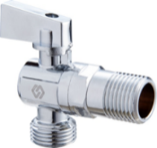 | Кран угловой для подключения сантехнических приборов | BV.463.04 | 1/2" х 1/2" | 10 | 130 | 5 | 120 | $5.93 | 533.52 ₽
 |  | BV.463.0405 | 1/2" х 3/4" | 10 | 136 | 5 | 120 | $5.96 | 536.36 ₽

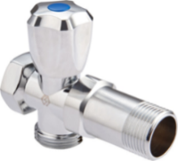 | Набор для подключения сантехнических приборов | BV.460.05 | 3/4" | 10 | 245 | 5 | 100 | $13.15 | 1,183.32 ₽

 | Вентиль-тройник для подключения сантехнических приборов | BV.461.040504 | 1/2x3/4x1/2 | 10 | 138 | 5 | 100 | $8.01 | 720.90 ₽

 | Кран-тройник для подключения сантехнических приборов | BV.462.040504 | 1/2x3/4x1/2 | 10 | 131 | 5 | 120 | $6.61 | 594.90 ₽

Обратные клапаны латунные
 | Обратный клапан с латунным сердечником | CV.320.04 | 1/2" | 16 | 125 | 20 | 160 | $4.82 | 434.00 ₽
 |  | CV.320.05 | 3/4" | 16 | 175 | 12 | 96 | $5.97 | 537.52 ₽
 |  | CV.320.06 | 1" | 16 | 260 | 9 | 72 | $9.80 | 882.06 ₽
 |  | CV.320.07 | 1 1/4" | 16 | 420 | 6 | 48 | $13.94 | 1,254.53 ₽
 |  | CV.320.08 | 1 1/2" | 16 | 580 | 4 | 32 | $23.74 | 2,137.00 ₽
 |  | CV.320.09 | 2" | 16 | 850 | 3 | 24 | $33.47 | 3,012.61 ₽
 | Обратный клапан усиленный с латунным сердечником | CV.425.04 | 1/2" | 25 | 185 | 15 | 120 | $6.00 | 540.25 ₽
 |  | CV.425.05 | 3/4" | 25 | 265 | 10 | 80 | $8.59 | 772.74 ₽
 |  | CV.425.06 | 1" | 25 | 420 | 5 | 40 | $13.28 | 1,194.92 ₽
 | Сетка для обратного клапана | CV.110.04 | 1/2" |  | 7 | 30 | 240 | $0.97 | 87.30 ₽
 |  | CV.110.05 | 3/4" |  | 10 | 20 | 160 | $1.28 | 115.20 ₽
 |  | CV.110.06 | 1" |  | 14 | 12 | 96 | $1.62 | 145.80 ₽
 |  | CV.110.07 | 1 1/4" |  | 19 | 9 | 72 | $2.53 | 227.70 ₽
 | Клапан обратный донный | CV.630.04 | 1/2" | 16 | 160 | 15 | 180 | $6.51 | 585.63 ₽
 |  | CV.630.05 | 3/4" | 16 | 210 | 18 | 108 | $8.56 | 770.31 ₽
 |  | CV.630.06 | 1" | 16 | 240 | 18 | 108 | $10.58 | 951.75 ₽
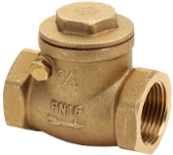 | Горизонтальный латунный обратный клапан | CV.530.04 | 1/2" | 16 | 180 | 15 | 120 | $7.25 | 652.86 ₽
 |  | CV.530.05 | 3/4" | 16 | 265 | 9 | 72 | $10.62 | 955.80 ₽
 |  | CV.530.06 | 1" | 16 | 365 | 8 | 64 | $15.83 | 1,424.79 ₽
 |  | CV.530.07 | 1 1/4" | 16 | 600 | 4 | 24 | $22.81 | 2,052.54 ₽
 |  | CV.530.08 | 1 1/2" | 16 | 750 | 3 | 18 | $29.95 | 2,695.68 ₽
 |  | CV.530.09 | 2" | 16 | 1,100 | 2 | 12 | $44.99 | 4,049.19 ₽
Фильтр косой
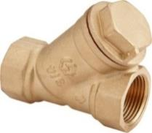 | Фильтр косой грубой очистки | FW.210.04 | 1/2" | 16 | 130 | 16 | 128 | $4.36 | 392.42 ₽
 |  | FW.210.05 | 3/4" | 16 | 200 | 8 | 64 | $7.14 | 642.92 ₽
 |  | FW.210.06 | 1" | 16 | 290 | 12 | 72 | $13.17 | 1,185.25 ₽
 |  | FW.210.07 | 1 1/4" | 16 | 560 | 6 | 36 | $21.51 | 1,935.90 ₽
 |  | FW.210.08 | 1 1/2" | 16 | 680 | 4 | 24 | $30.20 | 2,718.00 ₽
 |  | FW.210.09 | 2" | 16 | 1,200 | 2 | 12 | $42.96 | 3,866.13 ₽
Узлы нижнего подключения
 | Узел нижнего подключения прямой, для двухтрубных систем вентильного типа | TR.410.0505 | 3/4"x3/4" |  | 300 | 6 | 48 | $13.57 | 1,221.33 ₽

 | Узел нижнего подключения угловой, для двухтрубных систем вентильного типа | TR.420.0505 | 3/4"x3/4" |  | 280 | 6 | 48 | $13.57 | 1,221.33 ₽

 | Переходник с герметичной прокладкой для узлов вентильного типа TR.410 и TR.420 (под конус) | TR.430.0405 | 1/2"*3/4" |  | 34 | 50 | 400 | $1.61 | 144.50 ₽

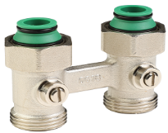 | Узел нижнего подключения прямой, для двухтрубных систем шарового типа | TR.415.0505 | 3/4"x3/4" |  | 272 | 6 | 48 | $13.25 | 1,192.52 ₽

 | Узел нижнего подключения угловой, для двухтрубных систем шарового типа | TR.425.0505 | 3/4"x3/4" |  | 280 | 6 | 48 | $13.99 | 1,259.10 ₽

 | Переходник с герметичной прокладкой для узлов шарового типа TR. 415 и TR.425 (под плоскость) | TR.435.0505 | 1/2"x3/4" |  | 34 | 50 | 400 | $1.61 | 144.50 ₽

 | Узел нижнего подключения одиночный, прямой, для двухтрубных систем, шарового типа | TR.440.0505 | 3/4"x3/4" |  | 108 |  | 120 | $6.42 | 577.94 ₽

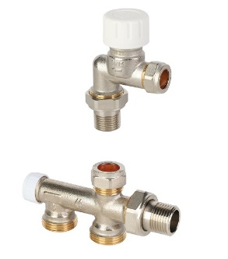 | Узел бокового подключения MVI 1/2"x3/4" Евроконус | CTS.714.04 | 1/2"x3/4" | 10 | 494 |  | 30 | $40.95 | 3,685.50 ₽
 | Фитинг компрессионный для медных и тонкостенных стальных труб | MC.415.05 | 15 мм x 1/2" | 10 | 33 |  | 220 | $3.20 | 288.00 ₽
 | Трубка MVI для узла бокового подключения Д15х1м, нержавеющая сталь | CTS.715.04 | 15 мм x L1m | 10 | 351 | 5 | 40 | $10.17 | 915.71 ₽
Краны радиаторные ручные
 | Вентиль радиаторный прямой ручной регулировки | TR.212.04 | 1/2" | 10 | 7 | 10 | 80 | $6.58 | 592.20 ₽
 |  | TR.212.05 | 3/4" | 10 | 10 | 10 | 80 | $9.99 | 899.10 ₽

 | Вентиль радиаторный прямой ручной регулировки с самоуплотняющимся кольцом | TR.213.04 | 1/2" | 10 | 7 | 10 | 80 | $7.19 | 647.10 ₽
 |  | TR.214.04 | 1/2" евроконус | 10 | 8 | 10 | 80 | $8.16 | 734.40 ₽

 | Вентиль радиаторный угловой ручной регулировки | TR.210.04 | 1/2" | 10 | 6 | 10 | 80 | $5.91 | 531.90 ₽
 |  | TR.210.05 | 3/4" | 10 | 10 | 10 | 80 | $9.60 | 864.00 ₽

 | Вентиль радиаторный угловой ручной регулировки с самоуплотняющимся кольцом | TR.211.04 | 1/2" | 10 | 6 | 10 | 80 | $6.45 | 580.50 ₽
 |  | TR.215.04 | 1/2" евроконус | 10 | 7 | 10 | 80 | $7.18 | 646.20 ₽

 | Клапан настроечный прямой | TR.112.04 | 1/2" | 10 | 6 | 10 | 80 | $6.17 | 555.30 ₽
 |  | TR.112.05 | 3/4" | 10 | 9 | 10 | 80 | $9.48 | 853.20 ₽

 | Клапан настроечный прямой с самоуплотняющимся кольцом | TR.113.04 | 1/2" | 10 | 7 | 10 | 80 | $6.89 | 620.10 ₽
 |  | TR.114.04 | 1/2" евроконус | 10 | 7 | 10 | 80 | $6.94 | 624.60 ₽

 | Клапан настроечный угловой | TR.110.04 | 1/2" | 10 | 155 | 10 | 80 | $5.67 | 510.30 ₽
 |  | TR.110.05 | 3/4" | 10 | 9 | 10 | 80 | $9.21 | 828.90 ₽

 | Клапан настроечный угловой с самоуплотняющимся кольцом | TR.111.04 | 1/2" | 10 | 6 | 10 | 80 | $6.36 | 572.40 ₽
 |  | TR.115.04 | 1/2" евроконус | 10 | 6 | 10 | 80 | $6.47 | 582.30 ₽

Терморегулирующая арматура
 | Термостатическая головка с жидкостным датчиком | TR.550.01 | 30x1,5 | белая | 131 |  | 60 | $7.13 | 641.25 ₽
 |  | TR.550.02 | 30x1,5 | графит | 131 |  | 60 | $7.90 | 711.00 ₽ |  |  | NEW!

 | Термостатическая головка с жидкостным датчиком (тип DA, для клапанов с присоединением типа "klick") | TR.550.01.DA |  |  |  |  | 60 | $8.01 | 720.90 ₽

 | Клапан термостатический угловой | TR.310.04 | 1/2" | 10 | 212 | 10 | 80 | $10.81 | 972.99 ₽
 |  | TR.310.05 | 3/4" | 10 | 334 | 8 | 64 | $14.16 | 1,273.95 ₽

 | Клапан термостатический прямой | TR.312.04 | 1/2" | 10 | 224 | 8 | 64 | $11.35 | 1,021.14 ₽
 |  | TR.312.05 | 3/4" | 10 | 344 | 6 | 48 | $14.76 | 1,328.67 ₽

 | Клапан термостатический угловой с самоуплотняющимся кольцом | TR.311.04 | 1/2" | 10 | 220 | 10 | 80 | $11.46 | 1,031.01 ₽
 |  | TR.311.05 | 3/4" | 10 | 335 | 8 | 64 | $14.98 | 1,348.20 ₽
 |  | TR.315.04 | 1/2" евроконус | 10 | 213 | 10 | 80 | $11.76 | 1,058.76 ₽
 | Клапан термостатический прямой с самоуплотняющимся кольцом | TR.313.04 | 1/2" | 10 | 232 | 8 | 64 | $11.52 | 1,037.04 ₽
 |  | TR.313.05 | 3/4" | 10 | 345 | 6 | 48 | $14.86 | 1,337.22 ₽
 |  | TR.314.04 | 1/2" евроконус | 10 | 237 | 8 | 64 | $12.49 | 1,123.78 ₽
Комплекты радиаторные термостатические
 | Прямой 2 в 1 (термоголовка и клапан термостатический) | TR.613.04 | 1/2" |  | 363 |  | 16 | $19.70 | 1,772.77 ₽

 | Угловой 2 в 1 (термоголовка и клапан термостатический) | TR.611.04 | 1/2" |  | 351 |  | 16 | $18.36 | 1,652.11 ₽

 | Прямой 3 в 1 (термоголовка, клапан термостатический, клапан настроечный) | TR.623.04 | 1/2" |  | 529 |  | 16 | $28.54 | 2,568.60 ₽
 |  | TR.623.05 | 3/4" |  | 755 |  | 16 | $36.16 | 3,254.58 ₽
 | Угловой 3 в 1 (термоголовка, клапан термостатический, клапан настроечный) | TR.621.04 | 1/2" |  | 498 |  | 16 | $26.51 | 2,385.45 ₽
 |  | TR.621.05 | 3/4" |  | 466 |  | 16 | $33.22 | 2,989.94 ₽
Терморегулирующие клапаны с преднастройкой
 | Клапан термостатический угловой с преднастройкой | TR.720.04 | 1/2" | 10 | 212 | 12 | 96 | $12.03 | 1,082.52 ₽
 |  | TR.710.05 | 3/4" | 10 | 330 | 8 | 64 | $15.87 | 1,428.30 ₽

 | Клапан термостатический прямой с преднастройкой | TR.722.04 | 1/2" | 10 | 227 | 8 | 64 | $12.84 | 1,155.85 ₽
 |  | TR.712.05 | 3/4" | 10 | 337 | 6 | 48 | $16.17 | 1,455.30 ₽

 | Клапан термостатический осевой с преднастройкой | TR.714.04 | 1/2" | 10 | 275 | 12 | 72 | $13.36 | 1,202.67 ₽

 | Клапан термостатический осевой с преднастройкой (присоединение "Евроконус") | TR.714.0405 | 3/4" EK | 10 | 275 | 12 | 72 | $12.77 | 1,149.07 ₽

Терморегулирующие клапаны с высоким расходом (для 1-трубных систем)
 | Клапан термостатический прямой, высокий расход | TR.812.05 | 3/4" | 16 | 347 | 6 | 48 | $19.73 | 1,775.70 ₽

Коллекторы и комплектующие к ним
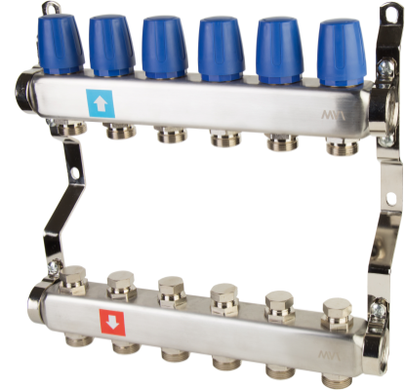 Коллектор из нержавеющей стали в сборе для отопления. |  | MS.402.06 | 1" х 3/4"ЕК | 2 вых. | 1,415 |  | 5 | $45.98 | 4,138.56 ₽
 |  | MS.403.06 | 1" х 3/4"ЕК | 3 вых. | 1,845 |  | 5 | $62.21 | 5,598.58 ₽
 |  | MS.404.06 | 1" х 3/4"ЕК | 4 вых. | 2,283 |  | 5 | $76.98 | 6,928.04 ₽
 |  | MS.405.06 | 1" х 3/4"ЕК | 5 вых. | 2,709 |  | 5 | $94.51 | 8,505.68 ₽
 |  | MS.406.06 | 1" х 3/4"ЕК | 6 вых. | 3,151 |  | 5 | $107.14 | 9,642.89 ₽
 |  | MS.407.06 | 1" х 3/4"ЕК | 7 вых. | 3,581 |  | 5 | $121.55 | 10,939.73 ₽
 |  | MS.408.06 | 1" х 3/4"ЕК | 8 вых. | 4,015 |  | 5 | $139.49 | 12,554.14 ₽
 |  | MS.409.06 | 1" х 3/4"ЕК | 9 вых. | 4,443 |  | 3 | $157.80 | 14,202.34 ₽
 |  | MS.410.06 | 1" х 3/4"ЕК | 10 вых. | 4,889 |  | 3 | $171.70 | 15,452.93 ₽
 |  | MS.411.06 | 1" х 3/4"ЕК | 11 вых. | 5,321 |  | 3 | $189.57 | 17,061.63 ₽
 |  | MS.412.06 | 1" х 3/4"ЕК | 12 вых. | 5,757 |  | 3 | $209.47 | 18,851.96 ₽
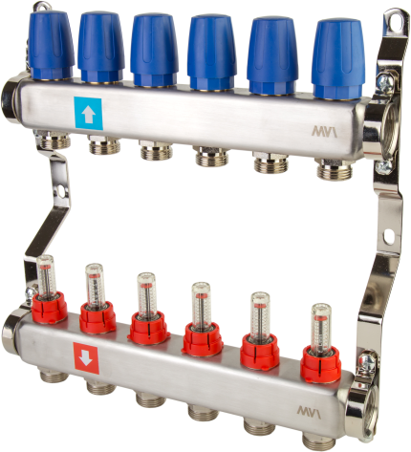 Коллектор из нержавеющей стали в сборе с расходомерами. |  | MS.502.06 | 1" х 3/4"ЕК | 2 вых. | 1,419 |  | 5 | $55.03 | 4,953.08 ₽
 |  | MS.503.06 | 1" х 3/4"ЕК | 3 вых. | 1,851 |  | 5 | $72.60 | 6,533.78 ₽
 |  | MS.504.06 | 1" х 3/4"ЕК | 4 вых. | 2,291 |  | 5 | $91.58 | 8,241.91 ₽
 |  | MS.505.06 | 1" х 3/4"ЕК | 5 вых. | 2,719 |  | 5 | $109.67 | 9,870.52 ₽
 |  | MS.506.06 | 1" х 3/4"ЕК | 6 вых. | 3,163 |  | 5 | $132.90 | 11,961.36 ₽
 |  | MS.507.06 | 1" х 3/4"ЕК | 7 вых. | 3,595 |  | 5 | $152.29 | 13,705.92 ₽
 |  | MS.508.06 | 1" х 3/4"ЕК | 8 вых. | 4,031 |  | 5 | $169.59 | 15,263.28 ₽
 |  | MS.509.06 | 1" х 3/4"ЕК | 9 вых. | 4,461 |  | 3 | $190.36 | 17,132.40 ₽
 |  | MS.510.06 | 1" х 3/4"ЕК | 10 вых. | 4,909 |  | 3 | $212.76 | 19,148.40 ₽
 |  | MS.511.06 | 1" х 3/4"ЕК | 11 вых. | 5,343 |  | 3 | $229.94 | 20,694.15 ₽
 |  | MS.512.06 | 1" х 3/4"ЕК | 12 вых. | 5,781 |  | 3 | $255.48 | 22,993.20 ₽
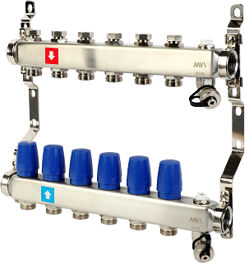 Коллектор без расходомеров, c дренажным краном и краном Маевского |  | MS.602.06 | 1" х 3/4"ЕК | 2 вых. | 1,950 |  | 5 | $66.65 | 5,998.32 ₽
 |  | MS.603.06 | 1" х 3/4"ЕК | 3 вых. | 2,372 |  | 5 | $99.44 | 8,949.60 ₽
 |  | MS.604.06 | 1" х 3/4"ЕК | 4 вых. | 2,805 |  | 5 | $117.85 | 10,606.50 ₽
 |  | MS.605.06 | 1" х 3/4"ЕК | 5 вых. | 3,238 |  | 5 | $130.12 | 11,710.94 ₽
 |  | MS.606.06 | 1" х 3/4"ЕК | 6 вых. | 3,671 |  | 5 | $161.75 | 14,557.50 ₽
 |  | MS.607.06 | 1" х 3/4"ЕК | 7 вых. | 4,114 |  | 5 | $176.17 | 15,855.30 ₽
 |  | MS.608.06 | 1" х 3/4"ЕК | 8 вых. | 4,546 |  | 3 | $199.50 | 17,955.00 ₽
 |  | MS.609.06 | 1" х 3/4"ЕК | 9 вых. | 4,970 |  | 3 | $222.76 | 20,048.40 ₽
 |  | MS.610.06 | 1" х 3/4"ЕК | 10 вых. | 5,363 |  | 3 | $245.57 | 22,101.30 ₽
 |  | MS.611.06 | 1" х 3/4"ЕК | 11 вых. | 5,796 |  | 3 | $273.80 | 24,642.17 ₽
 |  | MS.612.06 | 1" х 3/4"ЕК | 12 вых. | 6,229 |  | 3 | $302.53 | 27,228.00 ₽
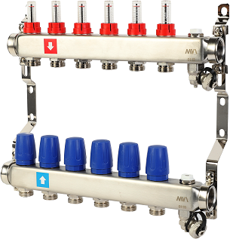 Коллектор с расходомерами, дренажным краном и краном Маевского |  | MS.702.06 | 1" х 3/4"ЕК | 2 вых. | 1,968 |  | 5 | $95.12 | 8,560.64 ₽
 |  | MS.703.06 | 1" х 3/4"ЕК | 3 вых. | 2,399 |  | 5 | $109.59 | 9,863.10 ₽
 |  | MS.704.06 | 1" х 3/4"ЕК | 4 вых. | 2,841 |  | 5 | $131.34 | 11,820.38 ₽
 |  | MS.705.06 | 1" х 3/4"ЕК | 5 вых. | 3,283 |  | 5 | $149.40 | 13,446.32 ₽
 |  | MS.706.06 | 1" х 3/4"ЕК | 6 вых. | 3,725 |  | 5 | $175.16 | 15,764.63 ₽
 |  | MS.707.06 | 1" х 3/4"ЕК | 7 вых. | 4,177 |  | 5 | $200.70 | 18,063.24 ₽
 |  | MS.708.06 | 1" х 3/4"ЕК | 8 вых. | 4,618 |  | 3 | $230.42 | 20,737.80 ₽
 |  | MS.709.06 | 1" х 3/4"ЕК | 9 вых. | 5,051 |  | 3 | $258.64 | 23,277.60 ₽
 |  | MS.710.06 | 1" х 3/4"ЕК | 10 вых. | 5,453 |  | 3 | $277.52 | 24,976.35 ₽
 |  | MS.711.06 | 1" х 3/4"ЕК | 11 вых. | 5,895 |  | 3 | $299.91 | 26,991.63 ₽
 |  | MS.712.06 | 1" х 3/4"ЕК | 12 вых. | 6,337 |  | 3 | $333.23 | 29,991.06 ₽
 | Насосно-смесительный узел для теплого пола MVI, без насоса | MU.501.06 | 1" |  | 1,825 |  | 4 | $366.80 | 33,012.00 ₽

 | Насосно-смесительный узел для теплого пола AQUAHIT | MU.301.06 | 1" | 12 | 2,300 |  | 5 | $143.17 | 12,885.30 ₽

 | Конечный элемент для коллектора с автоматическим воздухоотводчиком | MC.201.06 | 1" | 12 | 447 |  | 30 | $18.52 | 1,667.01 ₽

 | Шаровые краны без термометров для коллектора (комплект 2 штуки) | MC.322.06 | 1" | 16 | 896 |  | 25 | $51.96 | 4,676.13 ₽

 | Шаровые краны с термометром для коллектора (комплект 2 штуки) | MC.312.06 | 1" | 16 | 1,044 |  | 25 | $70.90 | 6,381.40 ₽

 | Адаптер для коллектора "конус-плоскость" | MC.430.04 | 1/2" |  | 11 | 50 | 2000 | $0.68 | 61.56 ₽

 | Евроконус MVI | MC.402.05 | 3/4"*16*2.0 |  | 51 | 60 | 480 | $2.41 | 216.89 ₽
 |  | MC.403.05 | 3/4"*16*2.2 |  | 51 | 60 | 480 | $2.44 | 219.24 ₽
 |  | MC.404.05 | 3/4"*20*2.0 |  | 67 | 40 | 320 | $2.78 | 250.56 ₽
 | Евроконус PEX MVI | MC.410.04 | 1/2"*16*2.0 |  | 48 | 10 | 350 | $2.17 | 194.97 ₽
 |  | MC.411.04 | 1/2"*16*2.2 |  | 47 | 10 | 350 | $2.21 | 198.88 ₽
 |  | MC.406.05 | 3/4"*20*2.8 |  | 63 | 10 | 300 | $2.97 | 267.00 ₽
 | Евроконус PEX-AL-PEX MVI | MC.412.04 | 1/2"*16*2.0 |  | 48 | 10 | 350 | $2.23 | 200.45 ₽

 | Кронштейны для коллекторов из нержавеющей стали, не регулируемые и регулируемые (комплект 2 штуки) | MC.101.06 | 200 мм |  | 447 |  | 50 | $5.84 | 525.69 ₽
 |  | MC.102.06 | 195-220 мм |  | 475 |  | 50 | $7.10 | 639.09 ₽
 |  | MC.103.06 | 195-260 мм |  | 475 |  | 50 | $7.27 | 654.48 ₽
 | Заглушка для коллектора (комплект 2 штуки) | MC.401.06 | 1" |  | 102 |  | 150 | $5.81 | 522.50 ₽

 | Расходомер для коллектора с ниппелем для коллекторного блока | SP.300.00 | 1/2" |  |  | 12 | 60 | $8.68 | 780.92 ₽
 | Коллектор из нержавеющей стали, м/ц расстояние 100мм, MVI 1"x1/2" | ML.402.06 | 1"x1/2" | 2 вых. | 475 | 2 | 10 | $24.40 | 2,196.00 ₽
 |  | ML.403.06 | 1"x1/2" | 3 вых. | 700 | 2 | 10 | $32.15 | 2,893.84 ₽
 |  | ML.404.06 | 1"x1/2" | 4 вых. | 925 | 2 | 10 | $42.30 | 3,806.78 ₽
 |  | ML.405.06 | 1"x1/2" | 5 вых. | 1,150 | 2 | 10 | $51.56 | 4,640.54 ₽
 |  | ML.406.06 | 1"x1/2" | 6 вых. | 1,360 | 2 | 10 | $63.45 | 5,710.50 ₽
 |  | ML.407.06 | 1"x1/2" | 7 вых. | 1,560 | 2 | 10 | $74.81 | 6,732.90 ₽
 |  | ML.408.06 | 1"x1/2" | 8 вых. | 1,770 | 2 | 10 | $76.57 | 6,891.48 ₽
 | Коллектор из нержавеющей стали, м/ц расстояние 100мм, MVI 1 1/4"x1/2" | ML.402.07 | 1 1/4"x1/2" | 2 вых. | 530 | 2 | 10 | $26.72 | 2,404.80 ₽
 |  | ML.403.07 | 1 1/4"x1/2" | 3 вых. | 780 | 2 | 10 | $38.04 | 3,423.92 ₽
 |  | ML.404.07 | 1 1/4"x1/2" | 4 вых. | 1,030 | 2 | 10 | $49.77 | 4,478.98 ₽
 |  | ML.405.07 | 1 1/4"x1/2" | 5 вых. | 1,280 | 2 | 10 | $62.20 | 5,597.86 ₽
 |  | ML.406.07 | 1 1/4"x1/2" | 6 вых. | 1,520 | 2 | 10 | $77.70 | 6,993.00 ₽
 |  | ML.407.07 | 1 1/4"x1/2" | 7 вых. | 1,740 | 2 | 10 | $87.32 | 7,858.80 ₽
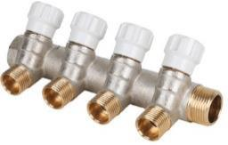 | Коллектор латунный с регулирующими вентилями MVI 3/4"x1/2" | MM.402.0504 | 3/4"x1/2"ЕК | 2 вых. | 362 |  | 40 | $16.15 | 1,453.54 ₽
 |  | MM.403.0504 | 3/4"x1/2"ЕК | 3 вых. | 528 |  | 30 | $21.82 | 1,963.60 ₽
 |  | MM.404.0504 | 3/4"x1/2"ЕК | 4 вых. | 693 |  | 20 | $28.78 | 2,589.98 ₽
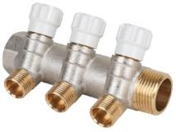 | Коллектор латунный с регулирующими вентилями MVI 1"x1/2" | MM.402.0604 | 1" х 1/2"ЕК | 2 вых. | 407 |  | 30 | $18.90 | 1,701.00 ₽
 |  | MM.403.0604 | 1" х 1/2"ЕК | 3 вых. | 580 |  | 20 | $27.96 | 2,516.40 ₽
 |  | MM.404.0604 | 1" х 1/2"ЕК | 4 вых. | 753 |  | 18 | $34.14 | 3,072.63 ₽
 | Коллектор латунный с регулирующими вентилями MVI 1"x3/4" | MM.402.0605 | 1" х 3/4"ЕК | 2 вых. | 471 |  | 30 | $21.00 | 1,890.00 ₽
 |  | MM.403.0605 | 1" х 3/4"ЕК | 3 вых. | 672 |  | 20 | $30.42 | 2,737.80 ₽
 |  | MM.404.0605 | 1" х 3/4"ЕК | 4 вых. | 873 |  | 18 | $40.58 | 3,652.20 ₽
Труба PEX-a с антикислородным слоем EVOH
 | Труба из сшитого полиэтилена MVI PEX-а с антикислородным барьером, толщина стенки 2,0 мм | PE.220.04 | 16*2,0 mm |  | 90 | бухта 200 м |  | $1.20 | 107.75 ₽
 |  | PE.230.04 | 16*2,0 mm |  | 90 | бухта 300 м |  | $1.20 | 107.75 ₽
 |  | PE.250.04 | 16*2,0 mm |  | 90 | бухта 500 м |  | $1.20 | 107.75 ₽
 |  | PE.220.05 | 20*2,0 mm |  | 120 | бухта 200 м |  | $1.55 | 139.24 ₽
Труба PEX-a с антикислородным слоем EVOH
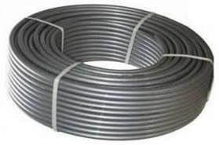 | Труба из сшитого полиэтилена MVI PEX-а с антикислородным барьером и повышенной термостойкостью | PE.420.04 | 16*2,2 mm |  | 100 | бухта 200 м |  | $1.26 | 113.02 ₽
 |  | PE.410.05 | 20*2,8 mm |  | 151 | бухта 100 м |  | $1.85 | 166.32 ₽
 |  | PE.420.05 | 20*2,8 mm |  | 151 | бухта 200 м |  | $1.85 | 166.32 ₽
 |  | PE.405.06 | 25*3,5 mm |  | 238 | бухта 50 м |  | $2.94 | 264.96 ₽
 |  | PE.405.07 | 32*4,4 mm |  | 380 | бухта 50 м |  | $4.90 | 440.86 ₽
Труба металлопластиковая
 | Труба металлопластиковая MVI Standard Plus PEXb-AL-PEXb (бесшовная) толщина алюминиевого слоя от 0,25 мм | PM.310.04 | 16*2,0 mm |  | 110 | бухта 100 м |  | $1.51 | 135.83 ₽
 |  | PM.320.04 | 16*2,0 mm |  | 110 | бухта 200 м |  | $1.51 | 135.83 ₽
 |  | PM.310.05 | 20*2,0 mm |  | 142 | бухта 100 м |  | $2.19 | 196.99 ₽
 |  | PM.305.06 | 26*3,0 mm |  | 260 | бухта 50 м |  | $3.91 | 351.54 ₽
 |  | PM.305.07 | 32*3,0 mm |  | 344 | бухта 50 м |  | $5.55 | 499.50 ₽
Труба гофрированная ПНД
 | Труба гофрированная ПНД MVI, Д20 (внутр 18 мм) | GT.110.04 | 20*18 mm | красная | 30 | бухта 50 м |  | 23.10 ₽ | 23.10 ₽
 |  | GT.120.04 | 20*18 mm | синяя | 30 | бухта 50 м |  | 23.10 ₽ | 23.10 ₽
 | Труба гофрированная ПНД MVI, Д25 (внутр 21 мм) | GT.110.05 | 25*21 mm | красная | 37 | бухта 50 м |  | 26.95 ₽ | 26.95 ₽
 |  | GT.120.05 | 25*21 mm | синяя | 37 | бухта 50 м |  | 26.95 ₽ | 26.95 ₽
 | Труба гофрированная ПНД MVI, Д32 (внутр 27 мм) | GT.110.06 | 32*27 mm | красная | 54 | бухта 50 м |  | 39.22 ₽ | 39.22 ₽
 |  | GT.120.06 | 32*27 mm | синяя | 54 | бухта 50 м |  | 39.22 ₽ | 39.22 ₽
 | Труба гофрированная ПНД MVI, Д40 (внутр 35 мм) | GT.110.07 | 40*35 mm | красная | 80 | бухта 30 м |  | 58.66 ₽ | 58.66 ₽
 |  | GT.120.07 | 40*35 mm | синяя | 80 | бухта 30 м |  | 58.66 ₽ | 58.66 ₽
Техническая теплоизоляция и крепеж
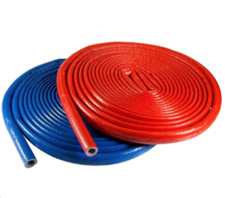 | Трубки MVI в гофрокоробах толщ.4, диам.15, дл.10 м | TTK.204.04 | 15*4 mm | красная | 190 | 200 п.м. |  | 27.28 ₽ | 27.28 ₽ |  | *
 |  | TTC.204.04 | 15*4 mm | синяя | 190 | 200 п.м. |  | 27.28 ₽ | 27.28 ₽ |  | *
 | Трубки MVI в гофрокоробах толщ.4, диам.18, дл.10 м | TTK.204.05 | 18*4 mm | красная | 224 | 170 п.м. |  | 27.20 ₽ | 27.20 ₽ |  | *
 |  | TTC.204.05 | 18*4 mm | синяя | 224 | 170 п.м. |  | 27.20 ₽ | 27.20 ₽ |  | *
 | Трубки MVI в гофрокоробах толщ.4, диам.22, дл.10 м | TTK.204.06 | 22*4 mm | красная | 250 | 160 п.м. |  | 29.35 ₽ | 29.35 ₽ |  | *
 |  | TTC.204.06 | 22*4 mm | синяя | 250 | 160 п.м. |  | 29.35 ₽ | 29.35 ₽ |  | *
 | Трубки MVI в гофрокоробах толщ.4, диам.28, дл.10 м | TTK.204.07 | 28*4 mm | красная | 331 | 130 п.м. |  | 40.32 ₽ | 40.32 ₽ |  | *
 |  | TTC.204.07 | 28*4 mm | синяя | 331 | 130 п.м. |  | 40.32 ₽ | 40.32 ₽ |  | *
 | Трубки MVI в гофрокоробах толщ.4, диам.35, дл.10 м | TTK.204.08 | 35*4 mm | красная | 355 | 110 п.м. |  | 50.96 ₽ | 50.96 ₽ |  | *
 |  | TTC.204.08 | 35*4 mm | синяя | 355 | 110 п.м. |  | 50.96 ₽ | 50.96 ₽ |  | *
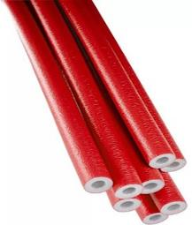 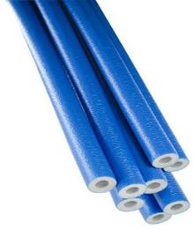 | Трубки MVI толщ.6, диам.15 (2 метра) | TTK.306.04 | 15*6 mm | красная | 34 | 150 п.м. |  | 28.45 ₽ | 28.45 ₽ |  | *
 |  | TTC.306.04 | 15*6 mm | синяя | 34 | 150 п.м. |  | 28.45 ₽ | 28.45 ₽ |  | *
 | Трубки MVI толщ.6, диам.18 (2 метра) | TTK.306.05 | 18*6 mm | красная | 36 | 150 п.м. |  | 28.38 ₽ | 28.38 ₽ |  | *
 |  | TTC.306.05 | 18*6 mm | синяя | 36 | 150 п.м. |  | 28.38 ₽ | 28.38 ₽ |  | *
 | Трубки MVI толщ.6, диам.22 (2 метра) | TTK.306.06 | 22*6 mm | красная | 42 | 150 п.м. |  | 30.67 ₽ | 30.67 ₽ |  | *
 |  | TTC.306.06 | 22*6 mm | синяя | 42 | 150 п.м. |  | 30.67 ₽ | 30.67 ₽ |  | *
 | Трубки MVI толщ.6, диам.28 (2 метра) | TTK.306.07 | 28*6 mm | красная | 50 | 150 п.м. |  | 42.05 ₽ | 42.05 ₽ |  | *
 |  | TTC.306.07 | 28*6 mm | синяя | 50 | 150 п.м. |  | 42.05 ₽ | 42.05 ₽ |  | *
 | Трубки MVI толщ.6, диам.35 (2 метра) | TTK.306.08 | 35*6 mm | красная | 61 | 100 п.м. |  | 53.21 ₽ | 53.21 ₽ |  | *
 |  | TTC.306.08 | 35*6 mm | синяя | 61 | 100 п.м. |  | 53.21 ₽ | 53.21 ₽ |  | *
 | Трубки MVI толщ.9, диам.15 (2 метра) | TTK.309.04 | 15*9 mm | красная | 48 | 150 п.м. |  | 38.37 ₽ | 38.37 ₽ |  | *
 |  | TTC.309.04 | 15*9 mm | синяя | 48 | 150 п.м. |  | 38.37 ₽ | 38.37 ₽ |  | *
 | Трубки MVI толщ.9, диам.18 (2 метра) | TTK.309.05 | 18*9 mm | красная | 52 | 150 п.м. |  | 40.80 ₽ | 40.80 ₽ |  | *
 |  | TTC.309.05 | 18*9 mm | синяя | 52 | 150 п.м. |  | 40.80 ₽ | 40.80 ₽ |  | *
 | Трубки MVI толщ.9, диам.22 (2 метра) | TTK.309.06 | 22*9 mm | красная | 60 | 150 п.м. |  | 44.48 ₽ | 44.48 ₽ |  | *
 |  | TTC.309.06 | 22*9 mm | синяя | 60 | 150 п.м. |  | 44.48 ₽ | 44.48 ₽ |  | *
 | Трубки MVI толщ.9, диам.28 (2 метра) | TTK.309.07 | 28*9 mm | красная | 71 | 100 п.м. |  | 53.21 ₽ | 53.21 ₽ |  | *
 |  | TTC.309.07 | 28*9 mm | синяя | 71 | 100 п.м. |  | 53.21 ₽ | 53.21 ₽ |  | *
 | Трубки MVI толщ.9, диам.35 (2 метра) | TTK.309.08 | 32*9 mm | красная | 81 | 100 п.м. |  | 68.05 ₽ | 68.05 ₽ |  | *
 |  | TTC.309.08 | 32*9 mm | синяя | 81 | 100 п.м. |  | 68.05 ₽ | 68.05 ₽ |  | *
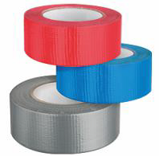 | Лента MVI армированная самоклеящаяся 48 мм х 50 м | TTL.050.01 | 48 mm | красная | 438 |  | 24 | 457.38 ₽ | 457.38 ₽ |  | *
 |  | TTL.050.02 |  | синяя | 438 |  | 24 | 457.38 ₽ | 457.38 ₽ |  | *
 |  | TTL.050.03 |  | черняя | 438 |  | 24 | 457.38 ₽ | 457.38 ₽ |  | *
 |  | TTL.050.04 |  | серебристо-серая | 438 |  | 24 | 457.38 ₽ | 457.38 ₽ |  | *
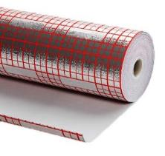 | Материал комбинированный толщиной 3 мм с печатью (30 кв.м. - рулон 1,2 м х 25 метров) | TTM.001.03 |  |  | 2,850 |  | 1 | 2,613.60 ₽ | 2,613.60 ₽ |  | *
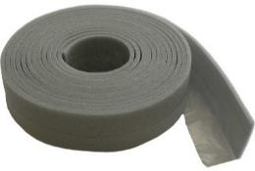 | Лента демпферная MVI толщ. 8 мм, шир. 100 мм, дл. 25 п.м | TTD.100.08 | 8*100 mm |  | 400 |  | 12 | 396.97 ₽ | 396.97 ₽ |  | *
 | Фиксатор поворота угла 90° MVI D14-18 мм | TF.100.04 | 16 мм |  | 32.0 | 100 | 100 | 97.53 ₽ | 97.53 ₽
 | Фиксатор поворота угла 90° MVI D20 мм | TF.100.05 | 20 мм |  | 56.0 | 50 | 50 | 127.05 ₽ | 127.05 ₽
 | Фиксатор поворота угла 90° MVI D25 мм | TF.100.06 | 25 мм |  | 67.0 | 25 | 25 | 298.87 ₽ | 298.87 ₽
 | Якорная скоба MVI для крепления труб теплого пола 42 мм (россыпь) | TS.100.09 | 42 мм |  | 1.6 | 1000 | 1000 | 2.90 ₽ | 2.90 ₽
 | Якорная скоба MVI для крепления труб теплого пола 50 мм (россыпь) | TS.100.10 | 50 мм |  | 1.80 | 1000 | 1000 | 3.27 ₽ | 3.27 ₽
 | Якорная скоба MVI для крепления труб теплого пола 55 мм (россыпь) | TS.100.11 | 55 мм |  | 2.00 | 1000 | 1000 | 3.63 ₽ | 3.63 ₽
 | Скобы MVI 42 мм (в кассете для такера 25 шт) | TS.125.09 | 42 мм |  | 40.0 | 25 | 500 | 3.47 ₽ | 3.47 ₽
 | Скобы MVI 50 мм (в кассете для такера 25 шт) | TS.125.10 | 50 мм |  | 45.0 | 25 | 1000 | 3.77 ₽ | 3.77 ₽
 | Шина фиксирующая MVI для труб диаметром 16-20 мм | TF.110.01 | 16 - 20 мм |  |  | 100 | 100 | 76.23 ₽ | 76.23 ₽
 | Заглушка длинная MVI 1/2 синяя | TZC.561.04 | 1/2" |  | 56.0 | 10 | 100 | 37.75 ₽ | 37.75 ₽
 | Заглушка длинная MVI 1/2 красная | TZK.561.04 | 1/2" |  | 56.0 | 10 | 100 | 37.75 ₽ | 37.75 ₽
Арматура безопасности
 | Группа безопасности котла MVI 1" с манометром, предохранительным клапаном и автоматическим воздухоотводчиком | SE.510.06 | 1" | 10 | 600 | 3 | 12 | $37.36 | 3,362.25 ₽

 | Воздухоотводчик автоматический прямой | SE.110.04 | 1/2" | 10 | 100 |  | 100 | $6.11 | 549.77 ₽
 | Клапан отсекающий | SE.111.04 | 1/2" | 10 | 40 | 10 | 400 | $1.98 | 178.20 ₽

 | Перепускной клапан MVI 3/4" | SE.520.05 | 3/4" | 10 | 303 |  | 56 | $28.02 | 2,521.53 ₽

 | Клапан предохранительный MVI | SE.615.04 | 1/2*1,5 bar | 10 | 238 |  | 84 | $9.88 | 889.38 ₽
 |  | SE.620.04 | 1/2*2,0 bar | 10 | 238 |  | 84 | $9.88 | 889.38 ₽
 |  | SE.625.04 | 1/2*2,5 bar | 10 | 238 |  | 84 | $9.88 | 889.38 ₽
 |  | SE.630.04 | 1/2*3,0 bar | 10 | 238 |  | 84 | $9.88 | 889.38 ₽
 |  | SE.660.04 | 1/2*6,0 bar | 10 | 238 |  | 84 | $9.88 | 889.38 ₽
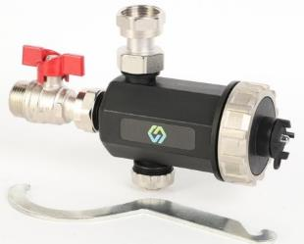 | Фильтр магнитный для котла MVI | SE.901.05 | 3/4" | 10 | 600 |  | 24 | $77.96 | 7,016.40 ₽

 | Амортизатор гидравлического удара | SE.701.04 | 1/2" | 10 | 516 |  | 60 | $35.20 | 3,168.00 ₽

Регуляторы давления
 | Регулятор давления для воды мембранный | SE.555.04 | 1/2" | 16 | 302 |  | 60 | $42.85 | 3,856.50 ₽
 |  | SE.555.05 | 3/4" | 16 | 319 |  | 60 | $43.62 | 3,925.80 ₽
 |  | SE.560.06 | 1" | 16 | 1,100 |  | 12 | $123.94 | 11,154.60 ₽
 |  | SE.560.07 | 1 1/4" | 16 | 1,397 |  | 12 | $171.00 | 15,390.00 ₽
 | Регулятор давления поршневой с выходом под манометр (Италия) | SE.455.04 | 1/2" | 16 | 340 |  | 50 | $21.29 | 1,916.10 ₽
...

Балансировочная арматура
...
Изображение продукта | Наименование | Артикул | Резьба | Kvs-PN | Вес, гр.
Комбинированные балансировочные клапаны
 | Клапан комбинированный, с входом для датчика температуры | BL.110.04 | Ду15 (1/2") | 1,34- 10 | 219
 |  | BL.110.05 | Ду20 (3/4") | 3,35- 10 | 285
Ручные балансировочные клапаны (Италия)
 | Балансировочный клапан | BL.210.04 | Ду15 (1/2") | 1,75-25 | 380
 |  | BL.210.05 | Ду20 (3/4") | 2,87-25 | 440
 |  | BL.210.06 | Ду25 (1") | 4,08-25 | 535
 |  | BL.210.07 | Ду32 (1 1/4") | 6,71-25 | 960
 |  | BL.210.08 | Ду40 (1 1/2") | 10,4-25 | 1,120
 |  | BL.210.09 | Ду50 (2") | 15,06-25 | 1,350
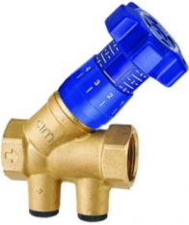 | Балансировочный клапан с наклонным штоком | BL.220.04 | Ду15 (1/2") | 3,94-25 | 380
 |  | BL.220.05 | Ду20 (3/4") | 5,33-25 | 430
 |  | BL.220.06 | Ду25 (1") | 8,92-25 | 535
 |  | BL.220.07 | Ду32 (1 1/4") | 16,68-25 | 840
 |  | BL.220.08 | Ду40 (1 1/2") | 25,12-25 | 1,400
 |  | BL.220.09 | Ду50 (2") | 36,98-25 | 1,645
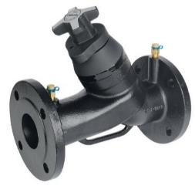 | Балансировочный клапан, фланцевое присоединение | BL.230.08 | Ду40 | 29,32-16 | 8,200
 |  | BL.230.09 | Ду50 | 47,63-16 | 11,600
 |  | BL.230.10 | Ду65 | 72,09-16 | 15,600
 |  | BL.230.11 | Ду80 | 103,68-16 | 19,800
 |  | BL.230.12 | Ду100 | 186,01-16 | 34,800
 |  | BL.230.13 | Ду125 | 307,78-16 | 52,400
 |  | BL.230.14 | Ду150 | 355,11-16 | 78,600
 |  | BL.230.15 | Ду200 | 790,63-16 | 173,000
 |  | BL.230.16 | Ду250 | 955,29-16 | 254,000
Автоматические балансировочные клапаны (Италия)
 | Регулятор перепада давления базовая модель (5-30 кПа) | BL.560.04 | Ду15 (1/2") | 4,1-25 | 780
 |  | BL.560.05 | Ду20 (3/4") | 4,9-25 | 810
 |  | BL.560.06 | Ду25 (1") | 5-25 | 940
 | Регулятор перепада давления базовая модель (20-60 кПа) | BL.570.04 | Ду15 (1/2") | 4,1-25 | 780
 |  | BL.570.05 | Ду20 (3/4") | 4,9-25 | 810
 |  | BL.570.06 | Ду25 (1") | 5-25 | 940
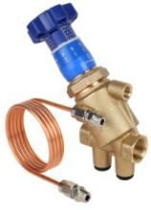 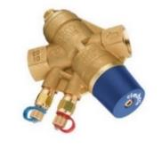 | Регулятор перепада давления (5-30 кПа) | BL.510.04 | Ду15 (1/2") | 4,1-25 | 870
 |  | BL.510.05 | Ду20 (3/4") | 4,9-25 | 900
 |  | BL.510.06 | Ду25 (1") | 5-25 | 1,034
 | Регулятор перепада давления (20-60 кПа) | BL.530.04 | Ду15 (1/2") | 4,1-25 | 870
 |  | BL.530.05 | Ду20 (3/4") | 4,9-25 | 900
 |  | BL.530.06 | Ду25 (1") | 5-25 | 1,034
 | Регулятор перепада давления (20-80 кПа) | BL.520.07 | Ду32 (1 1/4") | 11,4-25 | 1,625
 |  | BL.520.08 | Ду40 (1 1/2") | 16,4-25 | 2,475
 |  | BL.520.09 | Ду50 (2") | 17,9-25 | 2,970
Комплекты автоматической балансировки DP
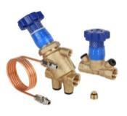 | Комплект автоматической балансировки DP1 (BL.510.XX + BL.210.XX) | BLN.DP1.04 | Ду15 (1/2") | 25 | 1,250
 |  | BLN.DP1.05 | Ду20 (3/4") | 25 | 1,340
 |  | BLN.DP1.06 | Ду25 (1") | 25 | 1,569
 | Комплект автоматической балансировки DP2 (BL.510.XX + BL.220.XX) | BLN.DP2.04 | Ду15 (1/2") | 25 | 1,250
 |  | BLN.DP2.05 | Ду20 (3/4") | 25 | 1,330
 |  | BLN.DP2.06 | Ду25 (1") | 25 | 1,569
 | Комплект автоматической балансировки DP3 (BL.510.XX + BV.630.XX) | BLN.DP3.04 | Ду15 (1/2") | 25 | 1,115
 |  | BLN.DP3.05 | Ду20 (3/4") | 25 | 1,225
 |  | BLN.DP3.06 | Ду25 (1") | 25 | 1,484
Регуляторы расхода (Италия)
 | Регулятор расхода (малый расход) | BL.610LF.04 | 1/2" | 0,37-25 | 388
...
Изображение продукта | Наименование | Артикул | Резьба | Kvs-PN | Вес, гр.
 |  | BL.610.07 | 1 1/4" | 2,65-25 | 898
 |  | BL.611.04 | 1/2" | 0,86-25 | 388
 |  | BL.611.05 | 3/4" | 1,09-25 | 428
 |  | BL.611.06 | 1" | 1,77-25 | 728
 |  | BL.611.07 | 1 1/4" | 2,65-25 | 898
Автоматический комбинированный балансировочный клапан (Италия)
 | Комбинированный клапан (малый расход) | BL.612LF.04 | Ду15 (1/2") | 1,57-25 | 875
 |  | BL.612LF.05 | Ду20 (3/4") | 2,63-25 | 860
 |  | BL.612LF.06 | Ду25 (1") | 4,30-25 | 1,015
 | Комбинированный клапан | BL.612.04 | Ду15 (1/2") | 4,06-25 | 875
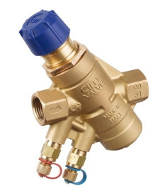
 |  | BL.612.05 | Ду20 (3/4") | 4,34-25 | 860
 |  | BL.612.06 | Ду25 (1") | 4,34-25 | 1,015
 |  | BL.612.07 | Ду32 (1 1/4") | 7,2-25 | 1,460
 |  | BL.612.08 | Ду40 (1 1/2") | 13,94-25 | 2,550
 |  | BL.612.09 | Ду50 (2") | 15,18-25 | 3,200
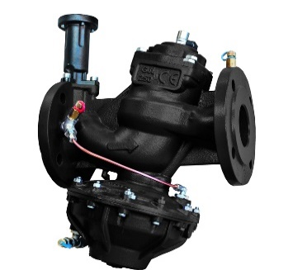 | Комбинированный клапан фланцевый | BL.650.10 | Ду65 | 63,6-16 | 21,600
 |  | BL.650.11 | Ду80 | 96,6-16 | 28,100
 |  | BL.650.12 | Ду100 | 278-16 | 33,600
 |  | BL.650.13 | Ду125 | 332,1-16 | 46,400
 |  | BL.650.14 | Ду150 | 427,5-16 | 75,400
Приводы для комбинированных клапанов (Италия)
 | Привод электричеcкий для клапанов серии BL.612 Ду15-32 | BLB.024.02 | 24В с пропорциональным управлением |  | 325
 |  | BLB.024.01 | 24В с 3-x позиционным управлением |  | 325
 |  | BLB.230.01 | 230В с 3-х позиционным управлением |  | 290
 | Привод электричеcкий для клапанов серии BL.612 Ду40-50 | BLC.024.02 | 24В с пропорциональным управлением |  | 730
 |  | BLC.230.01 | 230В с 3-x позиционным управлением |  | 730
...

КИП
 | Прайс лист ООО «ЭмВиАй» Россия, Москва, ул. Покрышкина, 7 www.mvi-rus.ru |  |  |  | Скидка, %
 |  |  |  |  | Курс ЦБ РФ
 |  |  |  |  | Сумма заказа
 |  |  |  |  | Вес заказа, кг
 |  |  |  |  | Объём заказа, м3
Изображение продукта | Наименование | Артикул | Присоединит. резьба | Диапазон измерений | Вес, гр.
...
Контрольно-измерительные приборы MVI
Манометры
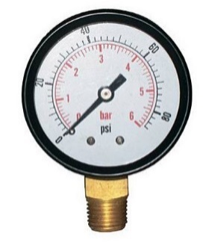 | Манометр радиальный Диаметр корпуса, мм: D50 | RM.5006.03 | 1/4" | 6 bar (0,6 МПа) | 60
 |  | RM.5010.03 | 1/4" | 10 bar (1 Мпа) | 60
 | Манометр радиальный Диаметр корпуса, мм: D63 | RM.6304.03 | 1/4" | 4 bar (0,4 МПа) | 65
 |  | RM.6306.03 | 1/4" | 6 bar (0,6 МПа) | 65
 |  | RM.6310.03 | 1/4" | 10 bar (1 Мпа) | 65
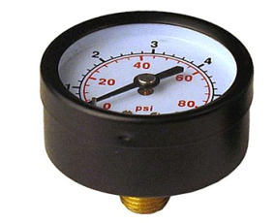 | Манометр аксиальный Диаметр корпуса, мм: D50 | AM.5004.03 | 1/4" | 4 bar (0,4 МПа) | 64
 |  | AM.5006.03 | 1/4" | 6 bar (0,6 МПа) | 64
 |  | AM.5010.03 | 1/4" | 10 bar (1 МПа) | 64
 |  | AM.5016.03 | 1/4" | 16 bar (1,6 Мпа) | 64
 | Манометр аксиальный Диаметр корпуса, мм: D63 | AM.6306.03 | 1/4" | 6 bar (0,6 МПа) | 82
 |  | AM.6310.03 | 1/4" | 10 bar (1 Мпа) | 82
Термометры биметалл.
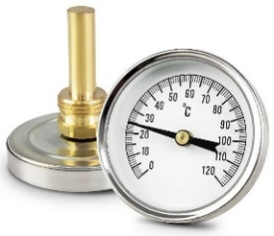 | Термометр аксиальный, погружной. PN10 Диаметр корпуса, мм: D63 Длина зонда: 50 мм | AT.63120.04 | 1/2" | от 0°C до 120°C | 69
 | Термометр аксиальный, накладной. Диаметр корпуса, мм: D63 Длина пружины: 52 мм | ATS.63120.52 | - | от 0°C до 120°C | 53
Термоманометры
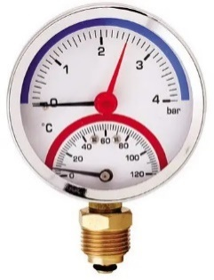 | Термоманометр радиальный Диаметр корпуса, мм: D80 | RTM.80.12006.04 | 1/2" | 6 bar (0,6 МПа) от 0°C до 120°C | 192
 |  | RTM.80.12010.04 | 1/2" | 10 bar (1 МПа) от 0°C до 120°C | 192
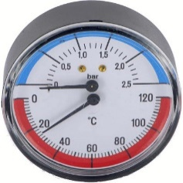 | Термоманометр аксиальный Диаметр корпуса, мм: D80 | ATM.80.12006.04 | 1/2" | 6 bar (0,6 МПа) от 0°C до 120°C | 191
 |  | ATM.80.12010.04 | 1/2" | 10 bar (1 МПа) от 0°C до 120°C | 191
Комплектующие
 | Кран шаровый для подключения манометра (накидная гайка с прокладкой ВР со стороны манометра), бабочка | BV.650.0404 | 1/2"HРx1/2"BР | 16 | 160
 |  | BV.650.0403 | 1/2"HРx1/4"BР | 16 | 140
 |  | BV.660.0404 | 1/2"BРx1/2"BР | 16 | 160
 |  | BV.660.0403 | 1/2"BРx1/4"BР | 16 | 140

Система обозначений:
Манометры
AM.5004.03
...

Насосы
 | Прайс лист ООО «ЭмВиАй» Россия, Москва, ул. Покрышкина, 7 www.mvi-rus.ru |  |  |  | Скидка, %
 |  |  |  |  | Курс ЦБ РФ
 |  |  |  |  | Сумма заказа
 |  |  |  |  | Вес заказа, кг
 |  |  |  |  | Объём заказа, м3
Изображение продукта | Наименование | Артикул | Мощность, Вт | Напор макс., м | Производительность макс, л/мин | Вес, гр.
...
Насосное оборудование MVI
Циркуляционные насосы
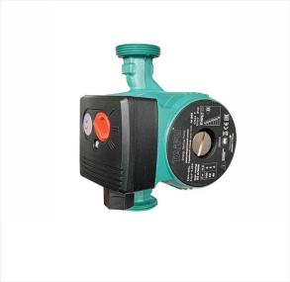 | Насос циркуляционный (гайки и провод в комплекте) | PDC.25-4.130 | 40/60/85 | 4/3/2 | 23/35/50 | 2,963
 |  | PDC.25-6.130 | 40/68/100 | 6/5/4 | 30/40/55 | 3,019
 |  | PDC.25-4.180 | 40/60/85 | 4/3/2 | 23/35/50 | 3,094
 |  | PDC.25-6.180 | 40/68/100 | 6/5/4 | 30/40/55 | 3,150
 |  | PDC.25-8.180 | 40/70/100 | 8/5/4 | 20/25/40 | 3,150
 |  | PDC.32-4.180 | 40/60/85 | 4/3/2 | 23/35/50 | 3,331
 |  | PDC.32-6.180 | 40/68/100 | 6/5/4 | 30/40/55 | 3,406
 |  | PDC.32-8.180 | 225/190/125 | 8/7/4 | 30/90/170 | 5,900
 | Насос циркуляционный корпус- нерж.сталь для рециркуляции ГВС (гайки и провод в комплекте) | PDC.25-6.180.SS | 93/68/40 | 6/5/4 | 55/40/30 | 3,350

 | Насос циркуляционный с частотным регулированием (гайки и провод в комплекте) | PFC.25-4.180 | 5-22 | 4 | 40 | 3,600
 |  | PFC.25-6.180 | 5-45 | 6 | 40 | 3,600

Насосы повышения давления
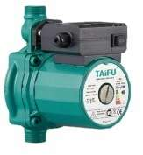 | Насос повышения давления автоматический режим работы (гайки и провод в комплекте) | PDR.12-9.180 | 120 | 9 | 33 | 3,300

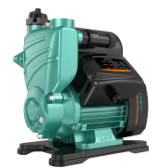
Насосные станции
 | Насосная станция с умным управлением (Автоматический режим. Термозащита. ОбрКлапан. Плавный пуск. Защита по сухому ходу, от заклинивания, от КЗ и высокого напряжения) | CPSi-750 | 750 | 50 | 50 | 15,960

 | Насосная станция (Рабочее колесо латунь. Обмотка двигателя медь. Автоматический режим. Термозащита, Обратный клапан.) | CPS-125 | 370 | 35 | 35 | 8,500

Полупромышленная серия циркуляционных насосов
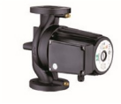 | Насос высоконапорный циркуляционный для систем отопления. Питание 3 фазы 380 В. Фланцевый. | PPC.40F-10.380 | 550 | 10 | 300 | 21,600
 |  | PPC.50F-12.380 | 1100 | 12 | 420 | 25,600
 |  | PPC.65F-11.380 | 1500 | 11 | 750 | 34,300
 | Насос высоконапорный циркуляционный для систем отопления. Питание 1 фаза 220 В. | PPC.32-12.220 | 370 | 12 | 135 | 8,400

 | Насос высоконапорный циркуляционный для систем отопления. Питание 1 фаза 220 В. Фланцевый. | PPC.40F-10.220 | 550 | 10 | 165 | 21,600
 |  | PPC.40F-14.220 | 550 | 14 | 165 | 21,600
 |  | PPC.50F-12.220 | 1100 | 12 | 300 | 25,600
 |  | PPC.50F-15.220 | 1100 | 15 | 370 | 25,600
 | Насос циркуляционный с частотным управлением. Индикатор мощности. (Режимы: автомат. регул. частоты вр-я,пропорц. и пост. давл-я, фикс. и ночной режим.) | PPF.40F-10.220 | 18-345 | 10 | 230 | 21,100
...

Резьбовые латунные фитинги
 | Прайс лист ООО «ЭмВиАй» Россия, Москва, ул. Покрышкина, 7 www.mvi-rus.ru |  |  |  | Скидка, %
 |  |  |  |  | Курс ЦБ РФ
 |  |  |  |  | Сумма заказа
 |  |  |  |  | Вес заказа, кг
 |  |  |  |  | Объём заказа, м3
Изображение продукта | Наименование | Артикул | Резьба | PN | Вес, гр.
...
Резьбовые латунные фитинги
Американки MVI
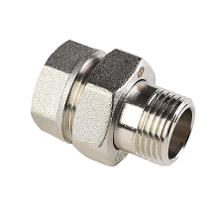 | Американка прямая MVI | BF.501.04 | 1/2" | 40 | 97
 |  | BF.501.05 | 3/4" | 40 | 156
 |  | BF.501.06 | 1" | 40 | 246
 |  | BF.501.07 | 1 1/4" | 40 | 376
 |  | BF.501.08 | 1 1/2" | 40 | 531
 |  | BF.501.09 | 2" | 40 | 939
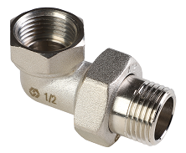 | Американка угловая MVI | BF.502.04 | 1/2" | 40 | 114
 |  | BF.502.05 | 3/4" | 40 | 191
 |  | BF.502.06 | 1" | 40 | 309
 |  | BF.502.07 | 1 1/4" | 40 | 470
Американки AquaHit
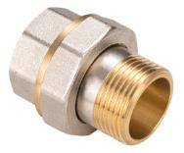 | Американка прямая AquaHit | BF.301.04 | 1/2" | 25 | 74
 |  | BF.301.05 | 3/4" | 25 | 116
 |  | BF.301.06 | 1" | 25 | 205
Бочонок
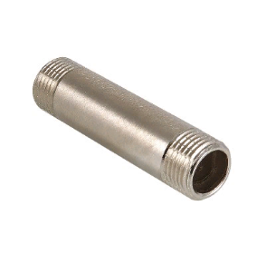 | Бочонок резьбовой | BF.572.04-L60 | 1/2"х60 | 40 | 93
 |  | BF.572.04-L80 | 1/2"х80 | 40 | 130
 |  | BF.572.04-L100 | 1/2"х100 | 40 | 164
 |  | BF.572.04-L150 | 1/2"х150 | 40 | 255
 |  | BF.572.04-L200 | 1/2"х200 | 40 | 355
 |  | BF.572.04-L250 | 1/2"х250 | 40 | 446
Заглушки
 | Заглушка с наружной резьбой | BF.561.04 | 1/2" | 40 | 20
 |  | BF.561.05 | 3/4" | 40 | 33
 |  | BF.561.06 | 1" | 40 | 50
 |  | BF.561.07 | 1 1/4" | 40 | 78
...

Коллекторные узлы Отопление
...
Изображение продукта | Наименование | Артикул | Присоед-е к трубопроводу | Размер основного коллектора, Ду | Кол-во рабочих отводов (всего, включая дренажный)
 |  | MF1-50-25R-8-15-PA | Ду 25 правое | 50 | 8 (9)
 |  | MF1-50-25R-9-15-PA | Ду 25 правое | 50 | 9 (10)
 |  | MF1-50-25R-10-15-PA | Ду 25 правое | 50 | 10 (11)
 | Узел коллекторный этажный | MF1-40-25L-2-15-PA | Ду 25 левое | 40 | 2 (3)
 |  | MF1-40-25L-3-15-PA | Ду 25 левое | 40 | 3 (4)
 |  | MF1-40-25L-4-15-PA | Ду 25 левое | 40 | 4 (5)
 |  | MF1-40-25L-5-15-PA | Ду 25 левое | 40 | 5 (6)
 |  | MF1-50-25L-6-15-PA | Ду 25 левое | 50 | 6 (7)
 |  | MF1-50-25L-7-15-PA | Ду 25 левое | 50 | 7 (8)
 |  | MF1-50-25L-8-15-PA | Ду 25 левое | 50 | 8 (9)
Левое присоединение Правое присоединение
 |  | MF1-50-25L-9-15-PA | Ду 25 левое | 50 | 9 (10)
 |  | MF1-50-25L-10-15-PA | Ду 25 левое | 50 | 10 (11)
Серия MF2 (Optimum)
 | Узел коллекторный этажный | MF2-40-25R-2-15-PA | Ду 25 правое | 40 | 2 (3)
 |  | MF2-40-25R-3-15-PA | Ду 25 правое | 40 | 3 (4)
 |  | MF2-40-25R-4-15-PA | Ду 25 правое | 40 | 4 (5)
 |  | MF2-40-25R-5-15-PA | Ду 25 правое | 40 | 5 (6)
 |  | MF2-50-25R-6-15-PA | Ду 25 правое | 50 | 6 (7)
 |  | MF2-50-25R-7-15-PA | Ду 25 правое | 50 | 7 (8)
 |  | MF2-50-25R-8-15-PA | Ду 25 правое | 50 | 8 (9)
 |  | MF2-50-25R-9-15-PA | Ду 25 правое | 50 | 9 (10)
 |  | MF2-50-25R-10-15-PA | Ду 25 правое | 50 | 10 (11)
 | Узел коллекторный этажный | MF2-40-25L-2-15-PA | Ду 25 левое | 40 | 2 (3)
 |  | MF2-40-25L-3-15-PA | Ду 25 левое | 40 | 3 (4)
 |  | MF2-40-25L-4-15-PA | Ду 25 левое | 40 | 4 (5)
 |  | MF2-40-25L-5-15-PA | Ду 25 левое | 40 | 5 (6)
 |  | MF2-50-25L-6-15-PA | Ду 25 левое | 50 | 6 (7)
 |  | MF2-50-25L-7-15-PA | Ду 25 левое | 50 | 7 (8)
 |  | MF2-50-25L-8-15-PA | Ду 25 левое | 50 | 8 (9)
Левое присоединение Правое присоединение
 |  | MF2-50-25L-9-15-PA | Ду 25 левое | 50 | 9 (10)
 |  | MF2-50-25L-10-15-PA | Ду 25 левое | 50 | 10 (11)
Серия MF3 (Econom)
 | Узел коллекторный этажный | MF3-40-25R-2-15-PA | Ду 25 правое | 40 | 2 (3)
 |  | MF3-40-25R-3-15-PA | Ду 25 правое | 40 | 3 (4)
 |  | MF3-40-25R-4-15-PA | Ду 25 правое | 40 | 4 (5)
 |  | MF3-40-25R-5-15-PA | Ду 25 правое | 40 | 5 (6)
 |  | MF3-50-25R-6-15-PA | Ду 25 правое | 50 | 6 (7)
 |  | MF3-50-25R-7-15-PA | Ду 25 правое | 50 | 7 (8)
 |  | MF3-50-25R-8-15-PA | Ду 25 правое | 50 | 8 (9)
 |  | MF3-50-25R-9-15-PA | Ду 25 правое | 50 | 9 (10)
 |  | MF3-50-25R-10-15-PA | Ду 25 правое | 50 | 10 (11)
 | Узел коллекторный этажный | MF3-40-25L-2-15-PA | Ду 25 левое | 40 | 2 (3)
 |  | MF3-40-25L-3-15-PA | Ду 25 левое | 40 | 3 (4)
 |  | MF3-40-25L-4-15-PA | Ду 25 левое | 40 | 4 (5)
 |  | MF3-40-25L-5-15-PA | Ду 25 левое | 40 | 5 (6)
 |  | MF3-50-25L-6-15-PA | Ду 25 левое | 50 | 6 (7)
 |  | MF3-50-25L-7-15-PA | Ду 25 левое | 50 | 7 (8)
 |  | MF3-50-25L-8-15-PA | Ду 25 левое | 50 | 8 (9)
Левое присоединение Правое присоединение
 |  | MF3-50-25L-9-15-PA | Ду 25 левое | 50 | 9 (10)
 |  | MF3-50-25L-10-15-PA | Ду 25 левое | 50 | 10 (11)
Возможна любая комплектация или модификация узла по запросу. Указанные выше типы являются базовыми и могут быть изменены по желанию заказчика.
Система обозначений :
 | MF1-50С-32R-3-15-PMA
MF1 | Тип коллектора. Поэтажный. Тип1
 | * Если нужна кастомизация, то ставится "X" (MFX)
50С | Диаметр основной балки коллектора и материал:
 | "С"= углеродистая сталь (круглое сечение)
 | "S"= нержавеющая сталь (квадратное сечение)
32R | Диаметр присоединения и вход. Вход справа (L-вход слева)
3 | Количество рабочих отводов (т.е. к которым подключают потребителей)
...

Коллекторные узлы ХВС, ГВС
...
Изображение продукта | Наименование | Артикул | Присоед-е к трубопроводу | Размер основного коллектора, Ду | Кол-во рабочих отводов (всего, включая дренажный)
Узлы коллекторные для водоснабжения
Серия MW1 (редуктор на магистрали)
 | Узел коллекторный | MW1-40S-20R-2-15-P | Ду 20 правое | 40 | 2
 |  | MW1-40S-20R-3-15-P | Ду 20 правое | 40 | 3
 |  | MW1-40S-20R-4-15-P | Ду 20 правое | 40 | 4
 |  | MW1-40S-20R-5-15-P | Ду 20 правое | 40 | 5
 |  | MW1-40S-20R-6-15-P | Ду 20 правое | 40 | 6
 |  | MW1-40S-20R-7-15-P | Ду 20 правое | 40 | 7
 |  | MW1-40S-20R-8-15-P | Ду 20 правое | 40 | 8
 | Узел коллекторный | MW1-40S-20L-2-15-P | Ду 20 левое | 40 | 2
Вариант с установленными водосчетчиками:
 |  | MW1-40S-20L-3-15-P | Ду 20 левое | 40 | 3
 |  | MW1-40S-20L-4-15-P | Ду 20 левое | 40 | 4
 |  | MW1-40S-20L-5-15-P | Ду 20 левое | 40 | 5
 |  | MW1-40S-20L-6-15-P | Ду 20 левое | 40 | 6
 |  | MW1-40S-20L-7-15-P | Ду 20 левое | 40 | 7
 |  | MW1-40S-20L-8-15-P | Ду 20 левое | 40 | 8
 | Узел коллекторный | MW1-40S-25R-2-15-P | Ду 25 правое | 40 | 2
 |  | MW1-40S-25R-3-15-P | Ду 25 правое | 40 | 3
 |  | MW1-40S-25R-4-15-P | Ду 25 правое | 40 | 4
 |  | MW1-40S-25R-5-15-P | Ду 25 правое | 40 | 5
 |  | MW1-40S-25R-6-15-P | Ду 25 правое | 40 | 6
 |  | MW1-40S-25R-7-15-P | Ду 25 правое | 40 | 7
 |  | MW1-40S-25R-8-15-P | Ду 25 правое | 40 | 8
 | Узел коллекторный | MW1-40S-25L-2-15-P | Ду 25 левое | 40 | 2
Вариант с установленными водосчетчиками:
 |  | MW1-40S-25L-3-15-P | Ду 25 левое | 40 | 3
 |  | MW1-40S-25L-4-15-P | Ду 25 левое | 40 | 4
 |  | MW1-40S-25L-5-15-P | Ду 25 левое | 40 | 5
 |  | MW1-40S-25L-6-15-P | Ду 25 левое | 40 | 6
 |  | MW1-40S-25L-7-15-P | Ду 25 левое | 40 | 7
 |  | MW1-40S-25L-8-15-P | Ду 25 левое | 40 | 8
Серия MW2 (редукторы на отводах)
 | Узел коллекторный | MW2-40S-20R-2-15-P | Ду 20 правое | 40 | 2
 |  | MW2-40S-20R-3-15-P | Ду 20 правое | 40 | 3
 |  | MW2-40S-20R-4-15-P | Ду 20 правое | 40 | 4
 |  | MW2-40S-20R-5-15-P | Ду 20 правое | 40 | 5
 |  | MW2-40S-20R-6-15-P | Ду 20 правое | 40 | 6
 |  | MW2-40S-20R-7-15-P | Ду 20 правое | 40 | 7
 |  | MW2-40S-20R-8-15-P | Ду 20 правое | 40 | 8
 | Узел коллекторный | MW2-40S-20L-2-15-P | Ду 20 левое | 40 | 2
 |  | MW2-40S-20L-3-15-P | Ду 20 левое | 40 | 3
Вариант с установленными водосчетчиками:
 |  | MW2-40S-20L-4-15-P | Ду 20 левое | 40 | 4
 |  | MW2-40S-20L-5-15-P | Ду 20 левое | 40 | 5
 |  | MW2-40S-20L-6-15-P | Ду 20 левое | 40 | 6
 |  | MW2-40S-20L-7-15-P | Ду 20 левое | 40 | 7
 |  | MW2-40S-20L-8-15-P | Ду 20 левое | 40 | 8 | 1
 | Узел коллекторный | MW2-40S-25R-2-15-P | Ду 25 правое | 40 | 2 | 1
 |  | MW2-40S-25R-3-15-P | Ду 25 правое | 40 | 3 | 1
 |  | MW2-40S-25R-4-15-P | Ду 25 правое | 40 | 4 | 1
 |  | MW2-40S-25R-5-15-P | Ду 25 правое | 40 | 5 | 1
 |  | MW2-40S-25R-6-15-P | Ду 25 правое | 40 | 6 | 1
 |  | MW2-40S-25R-7-15-P | Ду 25 правое | 40 | 7 | 1
 |  | MW2-40S-25R-8-15-P | Ду 25 правое | 40 | 8 | 1
 | Узел коллекторный | MW2-40S-25L-2-15-P | Ду 25 левое | 40 | 2 | 1
 |  | MW2-40S-25L-3-15-P | Ду 25 левое | 40 | 3 | 1
Вариант с установленными водосчетчиками:
 |  | MW2-40S-25L-4-15-P | Ду 25 левое | 40 | 4 | 1
 |  | MW2-40S-25L-5-15-P | Ду 25 левое | 40 | 5 | 1
 |  | MW2-40S-25L-6-15-P | Ду 25 левое | 40 | 6 | 1
 |  | MW2-40S-25L-7-15-P | Ду 25 левое | 40 | 7 | 1
 |  | MW2-40S-25L-8-15-P | Ду 25 левое | 40 | 8 | 1

Возможна любая комплектация или модификация узла по запросу. Указанные выше типы являются базовыми и могут быть изменены по желанию заказчика.
Система обозначений :
 | MW1-40S-25R-3-15-P
MW1 | Тип коллектора. Водоснабжение. Поэтажный. Тип1
32S | Диаметр основной балки коллектора и материал:
...

